Improved pivot table
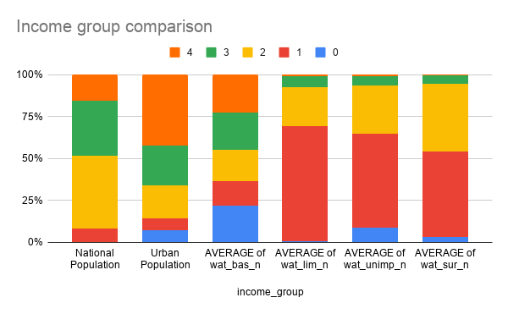
income_group | National Population | Urban Population | AVERAGE of wat_bas_n | AVERAGE of wat_lim_n | AVERAGE of wat_unimp_n | AVERAGE of wat_sur_n | Rural Population
0 | 37264.340285 | 983.36799431 | 97.181466202 | 0.14821981432 | 2.386919485 | 0.32387942607 | 616.63200569
1 | 590425.16207 | 937.16098786 | 62.819373562 | 16.548388209 | 15.210930835 | 5.4213073931 | 1662.8390121
2 | 3399310.231 | 2537.0749826 | 82.210492881 | 5.6884250738 | 7.8981437859 | 4.285348813 | 2662.9250173
3 | 2547619.3069 | 3169.5990868 | 96.430471999 | 1.5611895535 | 1.4834060647 | 0.57265355519 | 1730.4009132
4 | 1212076.0676 | 5554.8820095 | 99.56019792 | 0.1769010855 | 0.24084589126 | 0.02205537705 | 1445.1179905
Grand Total | 7786695.1078 | 13182.085061 | 89.864782531 | 3.8652653449 | 4.4180106537 | 1.9154885838 | 8117.9149389
Income group population

Chart8
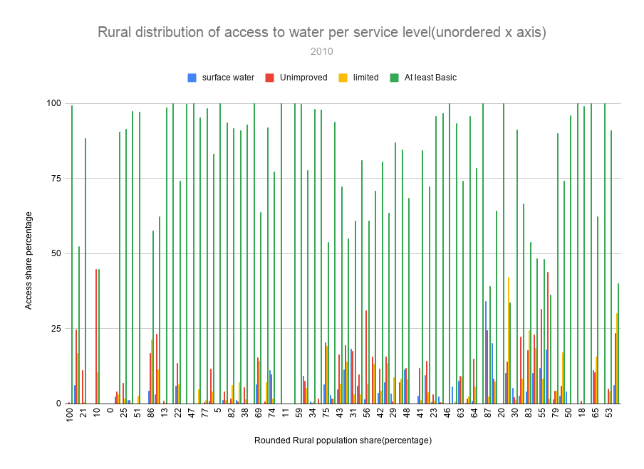

Chart7
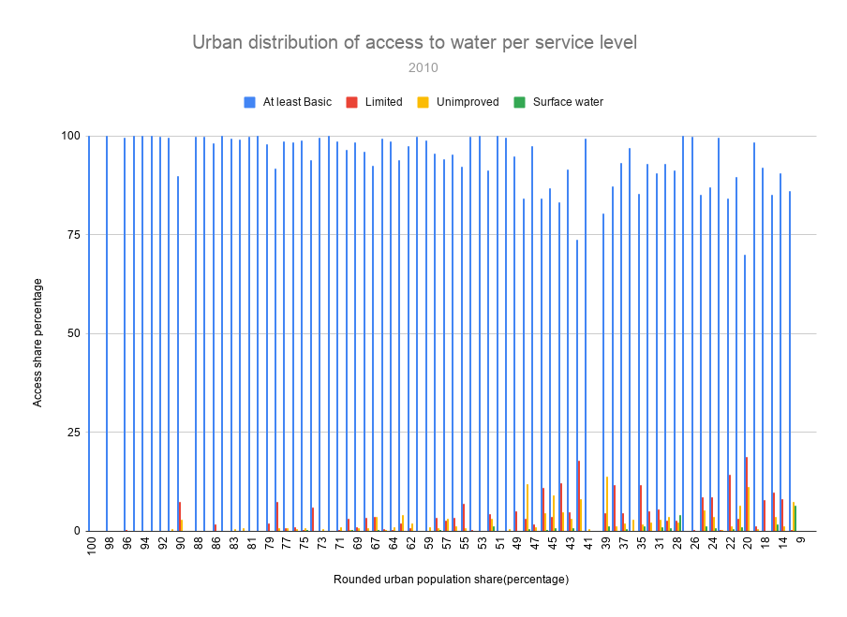

Chart6
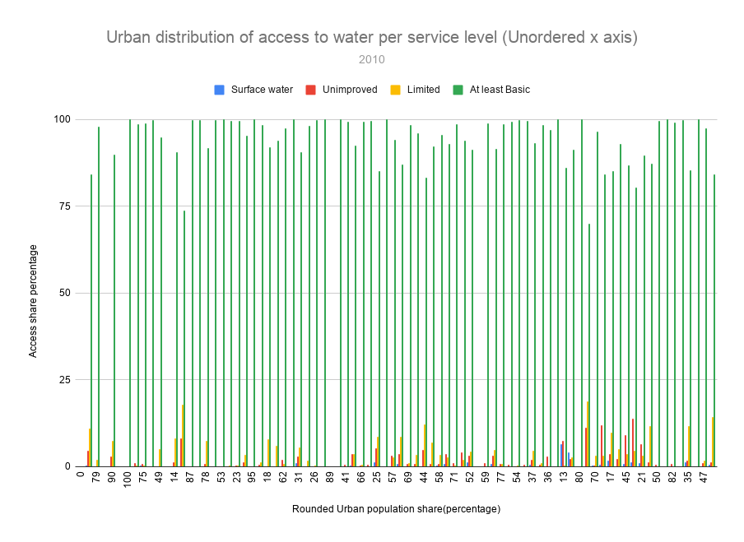

Chart9
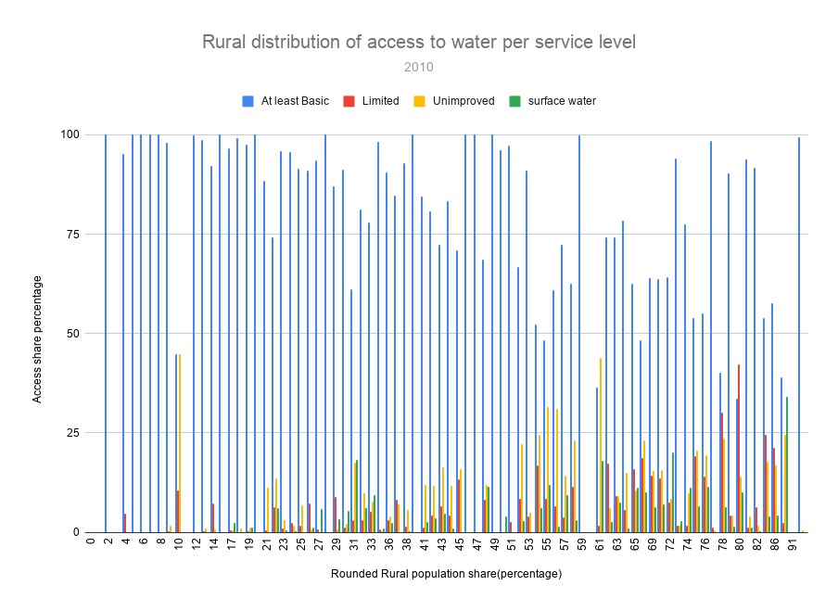

Chart5
National distribution of access to water per service level
 | At least Basic | Limited | Unimproved | Surface water
1 | 99.70767665 | 0 | 0.2923233459 | 0
1 | 97.01087618 | 0 | 2.989123822 | 0
1 | 95.3089274 | 0 | 4.691072596 | 0
1 | 98.07748262 | 0 | 1.922517378 | 0
1 | 91.4 | 0 | 8.6 | 0
1 | 99.1 | 0 | 0.9 | 0
1 | 100 | 0 | 0 | 0
1 | 100 | 0 | 0 | 0
1 | 99.14328736 | 0 | 0.856712639 | 0
1 | 100 | 0 | 0 | 0
1 | 99.97161022 | 0 | 0.0283897827 | 0
1 | 99.6575455 | 0 | 0.3424544984 | 0
1 | 99.86438356 | 0 | 0.1356164384 | 0
1 | 100 | 0 | 0 | 0
1 | 100 | 0 | 0 | 0
1 | 100 | 0 | 0 | 0
1 | 99.99927139 | 0 | 0.0007286105507 | 0
1 | 100 | 0 | 0 | 0
1 | 100 | 0 | 0 | 0
1 | 99.77377166 | 0 | 0.2262283415 | 0
1 | 100.0000017 | 0 | 0 | 0
1 | 100 | 0 | 0 | 0
1 | 88.57204698 | 11.387979 | 0.03997402585 | 0
1 | 99.90314002 | 0 | 0.09685998294 | 0
1 | 100.0000037 | 0 | 0 | 0
1 | 99.075 | 0 | 0.925 | 0
1 | 98.71826738 | 0 | 1.281732624 | 0
1 | 98.73108083 | 0.8814972962 | 0.3874218777 | 0
1 | 77.97092085 | 4.076899625 | 17.95217953 | 0
1 | 99.6952 | 0 | 0.3048 | 0
1 | 96.88784457 | 1.815652166 | 1.296503269 | 0
1 | 91.83772455 | 6.520899952 | 1.418623428 | 0.2227520679
1 | 78.22645516 | 20.23798298 | 0.4435199284 | 1.09204193
1 | 96.37117971 | 0 | 3.628820295 | 0
1 | 100 | 0 | 0 | 0
1 | 99.30532057 | 0 | 0.6946794278 | 0
1 | 98.51445042 | 0.2676005761 | 1.217949005 | 0
1 | 93.78221635 | 0 | 6.217783652 | 0
1 | 91.23119075 | 1.06238505 | 0 | 7.706424202
1 | 99.99999721 | 0 | 2.794650015E-06 | 0
1 | 99.84197078 | 0 | 0.1580292158 | 0
1 | 98.40195463 | 1.249110629 | 0.3489347411 | 0
1 | 99.80312604 | 0 | 0.1968739613 | 0
1 | 99.9000368 | 0 | 0.09996320036 | 0
1 | 100.0000004 | 0 | 0 | 0
1 | 99.5444386 | 0.0480506913 | 0.407510705 | 0
1 | 88.76960642 | 7.904150846 | 3.209147716 | 0.1170950144
1 | 97.98963167 | 1.067246941 | 0.3793365073 | 0.563784884
1 | 99.87993254 | 0 | 0.1200674649 | 0
1 | 98.85691652 | 0.5454788204 | 0.592312011 | 0.005292650894
...

Chart4
National distribution of access to water per service level
 | At least Basic | Limited | Unimproved | Surface water
1.350000024 | 99.70767665 | 0 | 0.2923233459 | 0
1.618000031 | 97.01087618 | 0 | 2.989123822 | 0
3.48300004 | 95.3089274 | 0 | 4.691072596 | 0
4.999000072 | 98.07748262 | 0 | 1.922517378 | 0
5.795000076 | 91.4 | 0 | 8.6 | 0
6.071000099 | 99.1 | 0 | 0.9 | 0
9.885 | 100 | 0 | 0 | 0
10.83399963 | 100 | 0 | 0 | 0
11.24600029 | 99.14328736 | 0 | 0.856712639 | 0
11.79199982 | 100 | 0 | 0 | 0
17.56399918 | 99.97161022 | 0 | 0.0283897827 | 0
18.09199905 | 99.6575455 | 0 | 0.3424544984 | 0
30.23699951 | 99.86438356 | 0 | 0.1356164384 | 0
33.69100189 | 100 | 0 | 0 | 0
33.93799973 | 100 | 0 | 0 | 0
38.13700104 | 100 | 0 | 0 | 0
38.659 | 99.99927139 | 0 | 0.0007286105507 | 0
39.24399948 | 100 | 0 | 0 | 0
48.86500168 | 100 | 0 | 0 | 0
55.1969986 | 99.77377166 | 0 | 0.2262283415 | 0
56.77199936 | 100.0000017 | 0 | 0 | 0
57.55699921 | 100 | 0 | 0 | 0
59.19400024 | 88.57204698 | 11.387979 | 0.03997402585 | 0
62.27299881 | 99.90314002 | 0 | 0.09685998294 | 0
77.26499939 | 100.0000037 | 0 | 0 | 0
85.03199768 | 99.075 | 0 | 0.925 | 0
104.4229965 | 98.71826738 | 0 | 1.281732624 | 0
105.6969986 | 98.73108083 | 0.8814972962 | 0.3874218777 | 0
119.4459991 | 77.97092085 | 4.076899625 | 17.95217953 | 0
168.7830048 | 99.6952 | 0 | 0.3048 | 0
183.6289978 | 96.88784457 | 1.815652166 | 1.296503269 | 0
198.4100037 | 91.83772455 | 6.520899952 | 1.418623428 | 0.2227520679
219.1609955 | 78.22645516 | 20.23798298 | 0.4435199284 | 1.09204193
272.8129883 | 96.37117971 | 0 | 3.628820295 | 0
280.9039917 | 100 | 0 | 0 | 0
285.4909973 | 99.30532057 | 0 | 0.6946794278 | 0
287.3710022 | 98.51445042 | 0.2676005761 | 1.217949005 | 0
298.6820068 | 93.78221635 | 0 | 6.217783652 | 0
307.1499939 | 91.23119075 | 1.06238505 | 0 | 7.706424202
341.25 | 99.99999721 | 0 | 2.794650015E-06 | 0
375.2650146 | 99.84197078 | 0 | 0.1580292158 | 0
397.6210022 | 98.40195463 | 1.249110629 | 0.3489347411 | 0
400.1270142 | 99.80312604 | 0 | 0.1968739613 | 0
437.4830017 | 99.9000368 | 0 | 0.09996320036 | 0
441.5390015 | 100.0000004 | 0 | 0 | 0
540.5419922 | 99.5444386 | 0.0480506913 | 0.407510705 | 0
555.9879761 | 88.76960642 | 7.904150846 | 3.209147716 | 0.1170950144
586.6339722 | 97.98963167 | 1.067246941 | 0.3793365073 | 0.563784884
625.9760132 | 99.87993254 | 0 | 0.1200674649 | 0
628.0620117 | 98.85691652 | 0.5454788204 | 0.592312011 | 0.005292650894
...

Chart2
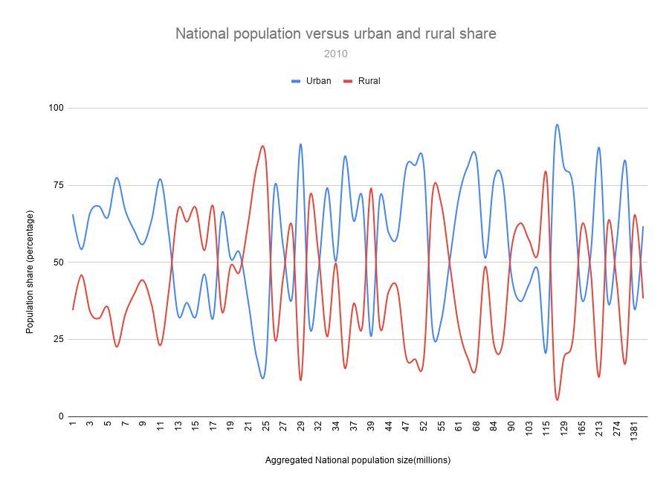

Chart1
National population versus rural and urban share
 | Urban | Rural
1.350000024 | 0 | 100
1.618000031 | 46.20200348 | 53.79799652
3.48300004 | 78.50799561 | 21.49200439
4.999000072 | 9.114999771 | 90.885000229
5.795000076 | 89.96199799 | 10.03800201
6.071000099 | 40.08200073 | 59.91799927
9.885 | 100 | 0
10.83399963 | 100 | 0
11.24600029 | 0 | 100
11.79199982 | 64.01399994 | 35.98600006
17.56399918 | 75.49500275 | 24.50499725
18.09199905 | 80.98799896 | 19.01200104
30.23699951 | 48.51499939 | 51.48500061
33.69100189 | 100 | 0
33.93799973 | 97.49900055 | 2.50099945
38.13700104 | 14.41600037 | 85.58399963
38.659 | 100 | 0
39.24399948 | 100 | 0
48.86500168 | 42.39799881 | 57.60200119
55.1969986 | 87.15299988 | 12.84700012
56.77199936 | 87.28200531 | 12.71799469
57.55699921 | 91.79799652 | 8.20200348
59.19400024 | 77.79399109 | 22.20600891
62.27299881 | 100 | 0
77.26499939 | 87.91600037 | 12.08399963
85.03199768 | 52.89800262 | 47.10199738
104.4229965 | 95.93900299 | 4.06099701
105.6969986 | 23.09899902 | 76.90100098
119.4459991 | 55.59399796 | 44.40600204
168.7830048 | 94.93800354 | 5.06199646
183.6289978 | 18.8409996 | 81.1590004
198.4100037 | 17.88899994 | 82.11100006
219.1609955 | 74.35400391 | 25.64599609
272.8129883 | 45.75099945 | 54.24900055
280.9039917 | 61.97500229 | 38.02499771
285.4909973 | 71.51799774 | 28.48200226
287.3710022 | 31.19099998 | 68.80900002
298.6820068 | 85.81999969 | 14.18000031
307.1499939 | 25.52500153 | 74.47499847
341.25 | 93.897995 | 6.102005
375.2650146 | 89.13999939 | 10.86000061
397.6210022 | 46.02500153 | 53.97499847
400.1270142 | 98.49899292 | 1.50100708
437.4830017 | 78.25000763 | 21.74999237
441.5390015 | 94.7440033 | 5.2559967
540.5419922 | 40.66899872 | 59.33100128
555.9879761 | 66.65200043 | 33.34799957
586.6339722 | 66.14900208 | 33.85099792
625.9760132 | 91.4529953 | 8.5470047
628.0620117 | 67.48800659 | 32.51199341
...

